Sheet1
Paso | X: 1063 Y: 285 | Respuesta AppManagement
1. Información de Oportunidad | 0:46:34
Tipo de Oportunidad: | 2794.3 | Solucionado en Smart&Simple
Origen de la oportunidad | 0:45:34 | Solucionado en Smart&Simple
*Incluir Sales Type | 119 | Solucionado en Smart&Simple
 | 2:56:36
2. Cliente y Organización
Cliente de la oportundiad | Revisar la base de datos de los clientes por que está cargando solo algunos | Solucionado en Smart&Simple
Contactos del cliente | Revisar que cargue los actuales de la ficha del cliente | S&S trae los contactos que el cliente tenga asignados en CRM (si una lista no esta actualizada es responsabilidad del account manager en conjunto con Datos Maestros)
Organización de ventas | No sale nada, GBM Direct, Premium, país, oficina | Solucionado en Smart&Simple (adjunto lista de la DB)
Organización de Servicios | No sale nada, debe salir los paises: "Dominicana Services Delivery | Solucionado en Smart&Simple (adjunto lista de la DB)

3. Equipo de ventas
Equipos de ventas | Cuando se carga el nombre de empleado, dice que no existen, se debe corregir, aparece el nombre pero dice que no existe. | Solucionado en Smart&Simple
Rol de empleado | Agregar: Channel Partner, Employee Responsable, Sales Representative, Digital Demand Generation agent, Digital Demand Sales Representative. Quitar: Telecoverage Agent, Telecoverage Manager, Telesales Agent, quitar en CRM, | Se adjunta la lista de roles o partner Functions que existen en CRM, por favor indicar cuales establecer en el portal

***Actualizar en el CRM: Quitar los telecoverage, y agregar en el CRM, para CR, ICE TI Corportativo, ICE TI Soluciones, Telecomunicaciones, ICE Electricidad, y ICE Alianza

Observaciones:
Tabla de SAP para roles: CRMC_PARTNER_FCT

Historias de Usuario 02/11/2022
Solicitud Diego: 1. Definir HU para el adjuntar el BOM (al seleccionar la opción ¿Adjuntar BOM / PN? en el paso 4 LDRS aparezca la opción para subir un archivo y que dicho archivo se pueda descargar desde la vista de "Ver mis solicitudes"). | Explicación: En caso que se tenga una cartel de licitación, RFI o RFP que subsane el requerimiento no es necesario completar los formularios,o si la solicitud proviene de un especialista de país y tiene la configuración de la solución (BOM) no es necesario completar los formularios, por lo que se pueda seleccionar la opción de (Licitación/RFP/RFI) (Configuración BOM) HU 01: Yo como solicitante debo poder indicar en la herramienta que en sustitución del LDR tengo: 1. Cartel de Licitación 2. RFP 3.RFI 4.BOM (Configuración), y para cada uno de los casos el sistema solicite que se adjunte el archivo correspondiente como respaldo Criterio de Aceptación: Que si se elige una de las 4 opciones , el sistema no deje continuar hasta que se adjunte el archivo que respalda esta condición, tanto en CRM (Oportunidad) como en Smart &Simple
2. Definir HU para la devolución de un requerimiento de BAW en el portal de SS | Explicación: Cuando se da una devolución en el flujo de BAW se genere una nueva actividad de Revisión de Devolución para el solicitante (En Smart&Simple). HU 02: Yo como solicitante requiero poder tener visibilidad de mis casos devueltos por el especialista para poder solucionar la solicitud. Criterio de Aceptación: El sistema debe generar una tarea de "Revisión de Devolución" cuando el especialista seleccionar en el flujo Devolver requerimiento y se le asigne al solicitante
3. Definir HU para establecer las 4 estadísticas que debe mostrar el dashboard del robot | Explicación: Que el sistema permita llevar métricas sobre los casos asociados a cada solicitante HU 03: Yo como solicitante requiero poder tener visibilidad del total de casos completos, pendientes, devueltos y rechazados por medio de una dashboad. Criterios de Aceptación: Que el sistema permita llevar 4 métricas del total de casos (Completados, Pendientes, Devueltos y Rechazados) y se actualice automaticamente cada vez que se trabaja en uno. Que cada métrica se muestre de un color distinto 1. Casos Completados (Verde) 2. Casos Devueltos (Rojo) (cuando el total de casos devueltos esté en cero el botón sea color azul y cuando haya algún caso devuelto cambie a color rojo) 3. Casos Pendientes (Azul) 4. Casos Rechazados (Naranja)(cuando el total de casos rechazados esté en cero el botón sea color azul y cuando haya algún caso rechazado cambie a color Naranja)

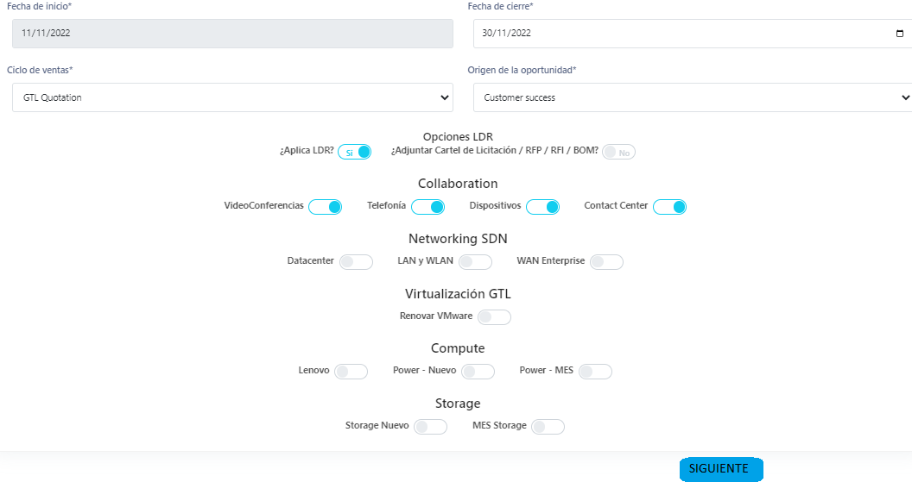
2022-11-11
Cometarios de la herramienta
GENERAL
1. Validar si se puede incluir el Botón de siguiente para cada ventana al final de la información (Ver imagen)
2. Validación de roles de colaborador, revisar si hace falta roles, como especialistas, arquitectos, pricer, riesgo, DMO, o si yo cuando cargo el nombre, el sistema me genere su rol respectivo, esta revisión la puedo hacer con Iberca para revisar desde CRM, y BAW GTL
LDR Collaboration
3. LDR Collaboration / Video conferencias: Cantidad de Meetins
4. LDR Collaboration / Telefonía; En vez de Marque en caso que cuenta con central telefónica, dado que no se qué marcar, talvez redactar en forma de consulta, ¿Cuenta con una central telefónica?
5. LDR Collaboration/Telefonía: Sitios: En qué tipo de conexión y cuantos canales, veo que es obligatorio colocar la cantidad de E1/T1, SIP truck y demás, y si no tengo alguno? No deberia poder dejarlo en blanco?
6. LDR Collaboration / Telefonia / Usuarios: En la consulta ¿Cuantos dispositivos compartidos (workspace) se requieren? (Teléfonos en sala, ascensor, casetas de guarda, comedor, otro)* Debe ser un campo abierto, ya que debo especificar la cantidad por telefono en sala, ascensor y asi para cada uno
7. LDR Collaboration / Telefonia / Gateways: ¿Cuantas sesiones (llamadas) concurrentes por sitios se requieren?* debe ser un campo abierto para poder especificar la cantidad de sesiones por sitio.
8. LDR Collaboration / Telefonia / Microsoft Teams: ¿Que cantidad de licencias por tipo posee?* debe ser un campo abierto para poder especificar la cantidad de sesiones por tipo.
LDR Networking
1. LDR Networking / Data Center / Cargas de trabajo: Agregar la opcion de otros en ¿Se cuenta con infraestructura de virtualización de cargas de trabajo? (si aplica)
2. LDR Networking / LAN WLAN/ Edificios: la consulta Indicar la cantidad de edificios o ubicaciones geográficamente dispersas para los cuales se requiere la solución de comunicaciones* debe ser campo abierto
3. LDR Networking / LAN WLAN/ Edificios: la consulta Indicar la cantidad de niveles o pisos en cada edificio que requiera la solución. (si aplica) debe ser campo abierto
4. LDR Networking / Wan Enterprise / Sucursales: la consulta Indicar la cantidad de proveedores de servicio que interconectan las sucursales con las oficinas centrales o Centros de datos (Cantidad de ISP por sucursal)*) debe ser campo abierto
LDR Compute
1.LDR COMPUTE/ Lenovo / I/O Conectividad LAN y SAN: la consulta: Indique la cantidad de puertos LAN* debe ser un campo abierto
2.LDR COMPUTE/ Lenovo / I/O Conectividad LAN y SAN: la consulta: Indique la cantidad de Tarjetas de red* debe ser un campo abierto
3.LDR COMPUTE/ Lenovo / I/O Conectividad LAN y SAN: la consulta: Indique la cantidad de puertos SAN* debe ser un campo abierto
4.LDR COMPUTE/ Lenovo / I/O Conectividad LAN y SAN: la consulta: Indique la cantidad de Tarjetas SAN* debe ser un campo abierto
5.LDR COMPUTE/ Lenovo / I/O Conectividad LAN y SAN: la consulta: Cantidad de cables de fibra para las tarjetas de SAN y longitud (metros)** debe ser un campo abierto
6.LDR COMPUTE/ Lenovo / Sistema Operativo: la consulta: Seleccione si quieren rack y/o componentes de energía (Si aplica)* debe ser Selección Múltiple
7.LDR COMPUTE/ Lenovo / Sistema Operativo: la consulta: ¿Requiere almacenamiento externo? De ser así, por favor abra el LDR de storage y realice su gestión. Incluir respuesta Si o No, ya que si la respuesta es Si, pero no llenán el LDR de storage, cómo sabe el especialista que el AM debió llenarlo
8. LDR COMPUTE / POWER / Equipo Nuevo /Tarjetas (I/O Conectividad), la consulta: Seleccione el tipo de Tarjeta LAN (Ethernet) que sea selección multiple
9. LDR COMPUTE / POWER / Equipo Nuevo /Tarjetas (I/O Conectividad), la consulta: favor indicar la cantidad de tarjetas LAN, que se campo abierto
10. LDR COMPUTE / POWER / Equipo Nuevo /Tarjetas (I/O Conectividad), la consulta: Seleccione el tipo de Tarjeta SAN que sea selección multiple
11. LDR COMPUTE / POWER / Equipo Nuevo /Tarjetas (I/O Conectividad), la consulta: favor indicar la cantidad de tarjetas SAN, que se campo abierto
LDR Storage
1. LDR STORAGE / Equipo Nuevo/Equipo Entry / Conexión: que con el tipo de conexión External Switch pueda seleccionar 1 o 2 máximo el tipo de external Switch
2. LDR STORAGE / Equipo Nuevo/Equipo Entry / Capacidad: Consultar a Charly por si es selección única o múltiple
2. LDR STORAGE / Equipo Nuevo/Equipo Enterprise / adaptadores y/o Fiber ChaBnnel: Consultar a Charly por si es selección única o múltiple

